关系图
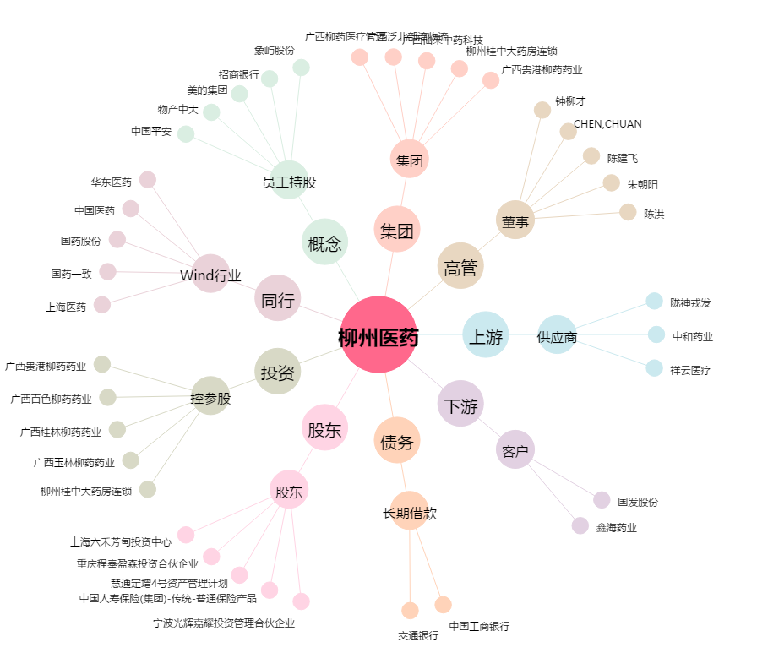
柳州医药[603368.SH] - 关系概览图

